Sheet1
 | Neapbūvētās zemes noma
 | Zemes vienības kadastra apzīmējums | Nosaukums, pagasts | Kopējā z.v. platība, ha | Nomas platība, ha | Lietošanas mērķis | Nomas maksa bez PVN gadā (EUR) | Termiņš, uz kādu slēdz zemes nomas līgumu | Sludinājuma ievietošanas mājaslapā uz 5 dd, datums | Pieteikšanās termiņš līdz … ieskaitot***
 | 56860090258** | "Mazliepas", Salas pagasts | 3.70 | 0.03 | personīgā palīgsaimniecība | 12.00 | 6 gadi | 04.07.2025. | 10.07.2025.
 | 56760070018* | "Lejas Vaivodi", Mežāres pagasts | 1.8 | 0.5 | lauksaimniecība | 45.00 | 30.04.2027. | 04.07.2025. | 10.07.2025. | 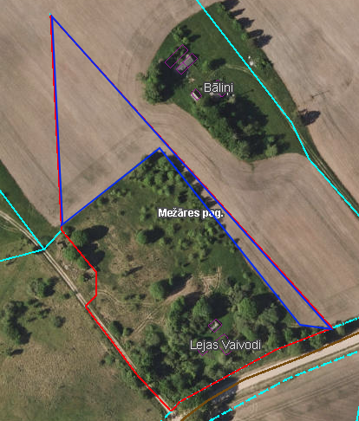
 | 56760050260* | "Neļķes", Mežāres pagasts | 1.52 | 1.52 | lauksaimniecība | 136.80 | 6 gadi | 04.07.2025. | 10.07.2025.
*Saskaņā Ministru kabineta 2018.gada 19.jūnija noteikumu Nr.350 „Publiskas personas zemes nomas un apbūves tiesības noteikumi”
** Saskaņā ar Jēkabpils novada domes 28.04.2022. noteikumiem “Neapbūvēta zemesgabala nomas tiesību piešķiršanas kārtība Jēkabpils novada pašvaldībā”.
*** Ja pretendentu pieteikšanās termiņā, kas nav īsāks par piecām darbdienām, piesakās vairāki pretendenti, neapbūvēta zemesgabala nomnieku noskaidro rakstiskā vai mutiskā izsolē. Pieteikumus, kas iesniegti pēc norādītā termiņa, neizskata.

